Caracteristicas
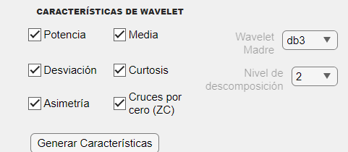
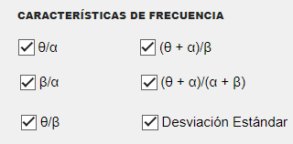
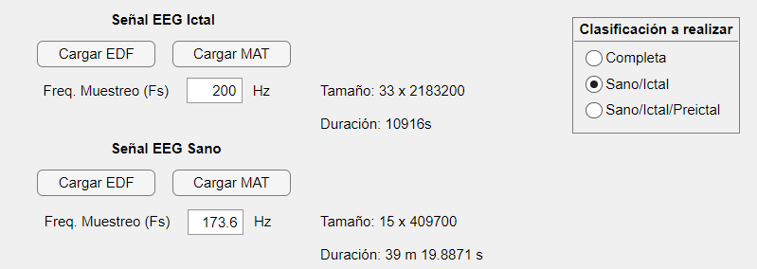
 | Hora de inicio | Hora finalización | Duración
Tiempo continuo | 14:54:00 | 15:33:07 | 0:39:07
Wavelet | 15:35:00 | 15:35:32 | 0:00:32
θ/α | 17:10:25 | 18:26:52 | 1:16:27
 | 18:30:00 | 19:34:27 | 1:04:27
 | 19:38:00 | 20:44:07 | 1:06:07

Hoja1
Descripción |  | 33 canales, 3 horas 1 minutos 56 segundos de grabacion
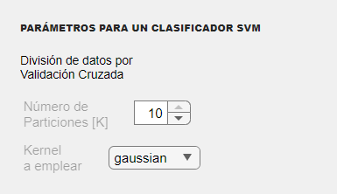
Hora inicio | Hora finalización | Duración | clasificador
17:08:30 | 14:20:00 | -0.1170138889 | rnn tiempo
11:38:00 | 12:45:00 | 1:07:00 | rnn frecuencia
15:14:00 | 15:26:00 | 0:12:00 | rnn frecuencia

